Inspección de martillo perfora
 | GESTIÓN EN SEGURIDAD Y SALUD EN EL TRABAJO |  |  |  |  |  |  |  |  |  | Código: |  | SST-F-49
 |  |  |  |  |  |  |  |  |  |  | Fecha: |  | 2025-10-21
 | FORMATO DE INSPECCIÓN MARTILLO PERFORADOR |  |  |  |  |  |  |  |  |  | Versión: |  | 1
 |  |  |  |  |  |  |  |  |  |  | Página: |  | 1 de 2

CENTRO DE TRABAJO o SEDE: |  |  |  |  |  | ÁREA: |  |  |  |  | FECHA: | dd | mm | aaaa
INSPECCIÓN REALIZADA POR: | Nombre completo |  |  |  |  |  |  |  | Cargo

MARCA: |  |  |  |  |  |  | MODELO, REFERENCIA o S/N:
FABRICANTE o PROVEEDOR: |  |  |  |  |  |  | No. INVENTARIO:

ASPECTO O CONDICIÓN A VERIFICAR |  |  | CUMPLIMIENTO |  |  |  |  |  | OBSERVACIONES/ COMENTARIOS
 |  |  | CUMPLE |  | NO CUMPLE |  |  | N/A
1. Cuerpo general del equipo: sin fisuras, deformaciones, o desgaste excesivo, está limpio, ajustado y asegurado. |  |  |  |  |  |  |  |  | MARTILLO PERFORADOR
2. Portabroca SDS Plus: Sin fisuras, sin desgaste, sujección y ajuste correcto de la broca, buena lubricación. |  |  |  |  |  |  |  |  | 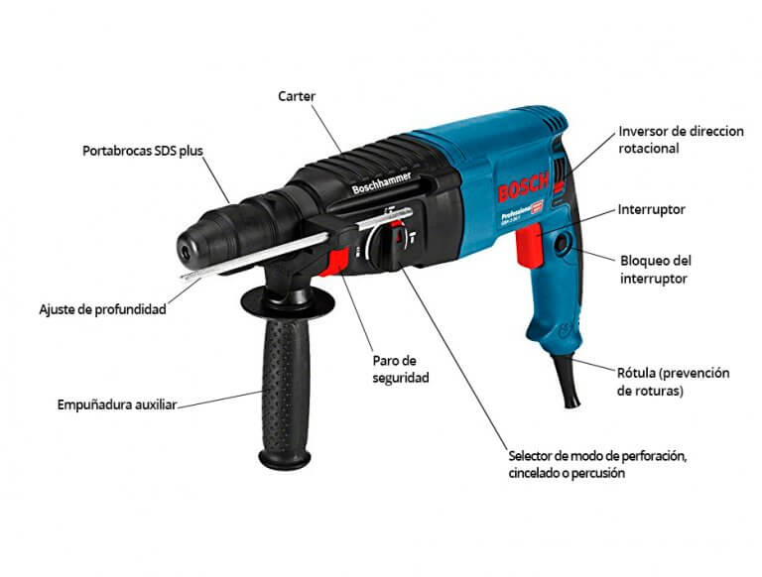
3. Ajuste de profundidad: esta firme sin moverse durante la operación, varilla no doblada ni desgastada.
4.Empuñadura auxiliar: se encuentra fija al cuerpo, material antideslizante está en buen estado.
5. Carter (carcasa del motor): Sin grietas, sin fugas de grasa ni recalentamiento.
6. Paro de seguridad: Funciona correctamente, al activarlo no se bloquea.
7. Selector de modo (perforación, sincelado o percusión): cambio de modo de forma suave, fijo, no presenta desgaste.
8. Inversor de dirección rotacional: buen funcionamiento al cambiar la dirección de giro, no está duro , no esta flojo.
9. Interruptor (gatillo de encendido/ apagado): no genera recalentamiento, chispas, falsos contactos.
10. Bloqueador del interruptor: activación y desactivación correcta, no se atasca.
11. Rótula de cable: cable completo, sin peladuras, cortado o con empalmes, la rótula no está quebrada y la flexión del cable está en buen estado.
12.El equipo cuenta con la hoja de vida y/o mantenimiento preventivo .
TOTAL |  |  | 0 |  | 0 |  |  | 0

PLAN DE ACCIÓN
ACTIVIDAD |  | ÁREA/ RESPONSABLE |  | FECHA CUMPLIMIENTO |  |  |  | FECHA COMPROBACIÓN |  | OBSERVACIONES

Nota : En caso de ser necesario inserte nueva fila para agregar información adicional al plan de acción
Firma Ejecutor(es) de inspección: | ______________________________________________ |  |  |  |  |  |  | Firma del funcionario o contratista: |  |  | _________________________________________
N° Licencia de seguridad y salud en el trabajo: | _______________________________________________ |  |  |  |  |  |  | Firma líder o supervisor del contrato: |  |  | _________________________________________

